申請書（裏面あり）
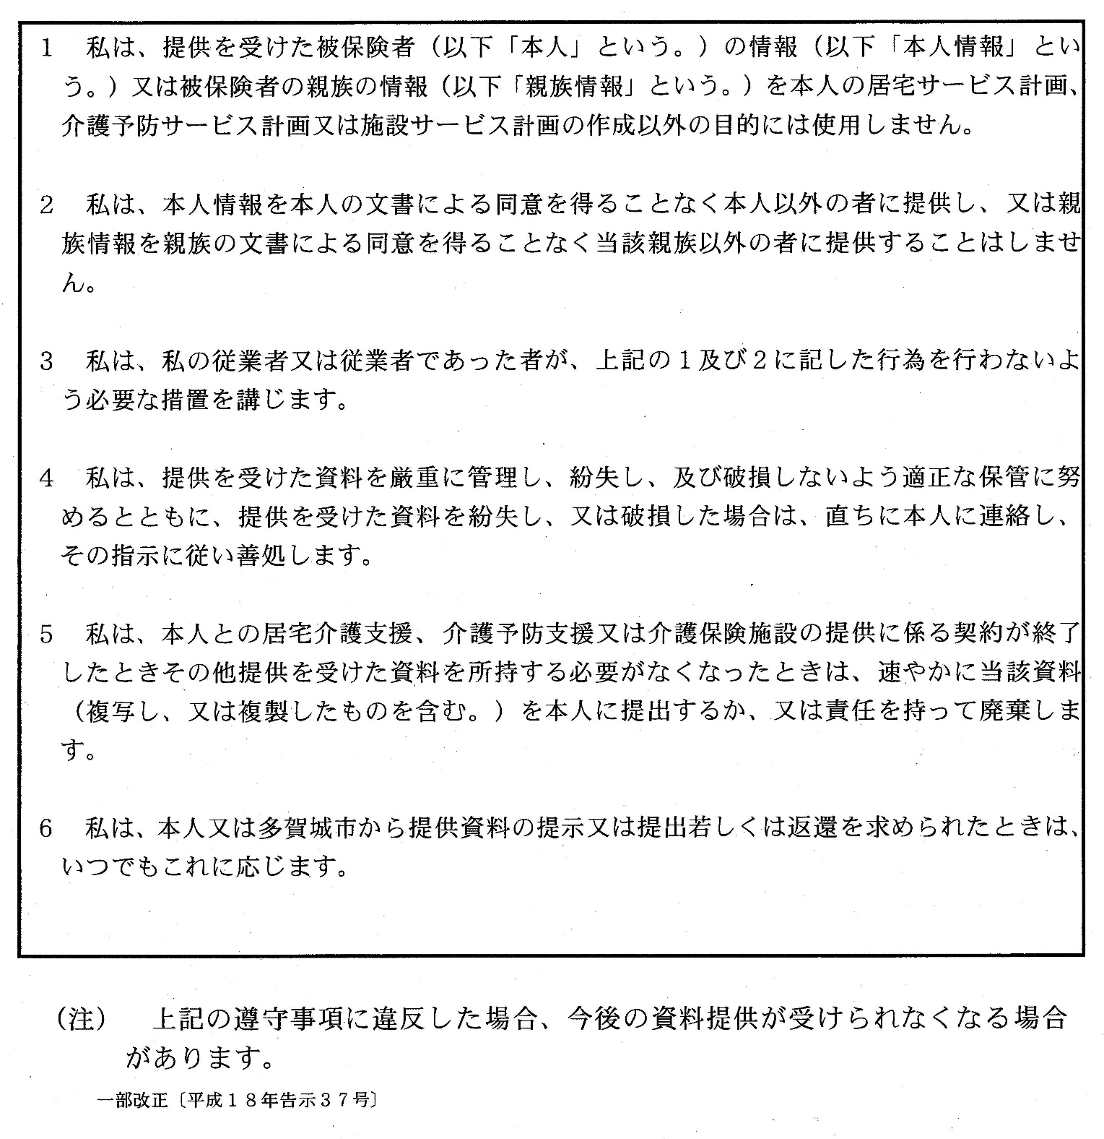
別記様式(第５条関係)

要介護認定等の情報提供に係る申請書
 |  |  |  |  |  |  |  |  | 年 月 日
 | 多賀城市長 殿

私(申請者)は、下記により介護保険の被保険者に係る要介護認定等に関する資料に ついて、提供されるよう申請します。 なお、資料の提供を受けた際は、裏面記載の事項を遵守し、私(申請者)の責任で資 料を適正に管理することを誓約します。

 | 申 請 者 | 氏 名 |  |  |  |  | 本人との関係 | □ | 本人
 |  |  |  |  |  |  |  | □ | 親族( )
 |  | 事 業 者 名 称 |  |  |  |  |  | □ | 居宅介護支援事業者又は
 |  |  |  |  |  | （担当者名 ） |  |  | 介護予防支援事業者
 |  | 住 所 （所在地） |  |  |  |  |  | □ | 介護保健施設

 | 被 保 険 者 | 氏 名 |  |  |  |  | 被保険者 番号

 |  | 生 年 月 日 |  |  |  | 年 月 日

 |  | 住 所

 |  | □ | 認定調査票（現況調査・基本調査）
 |  | □ | 認定調査票（特記事項）
 |  | □ | 主治医意見書
 |  | □ | その他

[本人同意欄]
本人同意書

私は、上記の申請者が下記の者であることを証するとともに、多賀城市が保有する私 の介護保険の要介護認定等に関する資料について、申請者に提供することに同意します。

 |  |  |  | □ | 私と契約を締結した居宅介護支援事業者・介護予防支援事業者・介護保険施設
 |  |  |  | □ | 私と契約を締結する予定の居宅介護支援事業者・介護予防支援事業者・介護保険施設
 |  |  |  | □ | 私の親族( )

 |  |  |  |  |  | 本人署名

(裏面)

 | 遵守事項

記載例
記載例
別記様式(第５条関係)

要介護認定等の情報提供に係る申請書
 |  |  |  |  |  |  |  |  | 2021-11-01
 | 多賀城市長 殿

私(申請者)は、下記により介護保険の被保険者に係る要介護認定等に関する資料に ついて、提供されるよう申請します。 なお、資料の提供を受けた際は、裏面記載の事項を遵守し、私(申請者)の責任で資 料を適正に管理することを誓約します。

 | 申 請 者 | 氏 名 |  |  |  | 所長 多賀城 守男 | 本人との関係 | □ | 本人
 |  |  |  |  |  |  |  | □ | 親族( )
 |  | 事 業 者 名 称 |  |  |  | 居宅介護支援センターたがじょう |  | ☑ | 居宅介護支援事業者又は
 |  |  |  |  |  | （担当者名 多賀城 花子 ） |  |  | 介護予防支援事業者
 |  | 住 所 （所在地） |  |  |  | 多賀城市中央○丁目×番△号 |  | □ | 介護保健施設

 |  | ※押印は不要になりました。

 | 被 保 険 者 | 氏 名 |  |  |  | 浮島 あやめ | 被保険者 番号 | xxxxxxxxxx

 |  | 生 年 月 日 |  |  |  | 昭和●●年●月●日

 |  | 住 所 |  |  |  | 多賀城市浮島●丁目●番●号

 |  | ☑ | 認定調査票（現況調査・基本調査）
 |  | ☑ | 認定調査票（特記事項）
 |  | ☑ | 主治医意見書
 |  | ☑ | その他

[本人同意欄]
本人同意書

私は、上記の申請者が下記の者であることを証するとともに、多賀城市が保有する私 の介護保険の要介護認定等に関する資料について、申請者に提供することに同意します。

 |  |  |  | ☑ | 私と契約を締結した居宅介護支援事業者・介護予防支援事業者・介護保険施設
 |  |  |  | □ | 私と契約を締結する予定の居宅介護支援事業者・介護予防支援事業者・介護保険施設
 |  |  |  | □ | 私の親族( )
 |  |  |  |  |  |  | ↓この部分は署名により記入願います。
 |  |  |  |  |  | 本人署名 | 浮島 あやめ

(裏面)

 | 遵守事項

